Oppgave 11
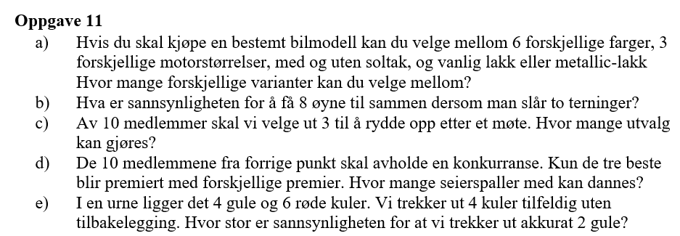
a) Antall varianter= |  | 72

b)For å få summen 8, kan terningene vise følgende kombinasjoner:
(2,6),(3,5),(4,4),(5,3),(6,2). |  |  | Dette gir totalt 5 gunstige utfall av 36 mulige.
P(å få summen 8)= |  | 0.139

c) Her skal vi velge 3personer fra 10, og rekkefølgen spiller ingen rolle.
Antall utvalg= | 120

d) Her skal vi velge 3 personer fra 10, men rekkefølgen betyr noe (forskjellige premier).
Antall utvalg= | 720

e) P(trekke 2 gule og 2 røde kuller)= |  |  | 0.429

